Aout
 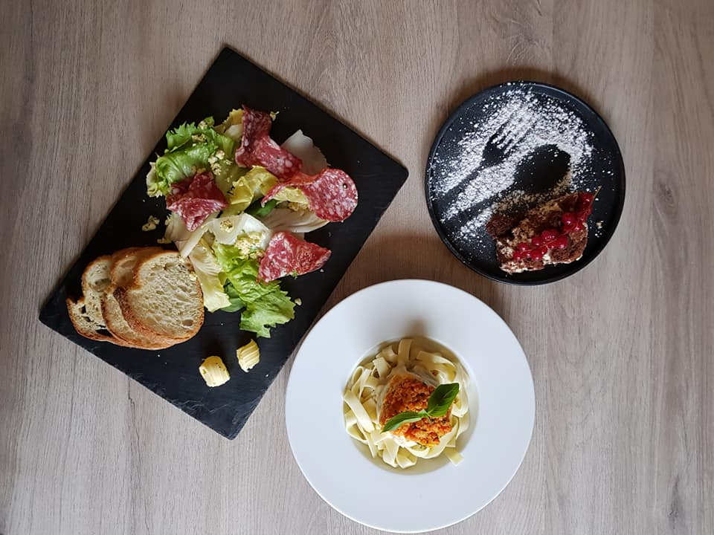 SEMAINE 7 |  |  |  |  |  | 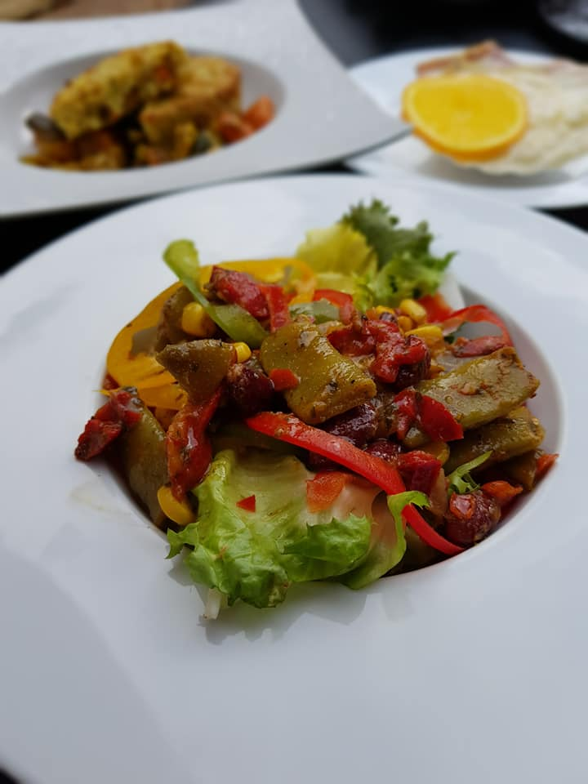
du 13 au 19 février 2023 |  |  | MENU GOURMET
Lundi | Mardi | Mercredi | Jeudi | Vendredi | Samedi | Dimanche
1900-01-13 | 1900-01-14 | 1900-01-15 | 1900-01-16 | 1900-01-17 | 1900-01-18 | 1900-01-19
Petit pain | Petit pain | Petit pain | Petit pain | Petit pain | Petit pain | Petit pain
Campagne | Campagne | Campagne | Campagne | Campagne | Campagne | Campagne
Mini brochette de boudins noirs | Rillettes d'oie | Panna cotta d'asperges et coulis de tomate | Salade de rillons confits | Timbale de légumes d'hiver en gelée | Salade Thaï aux crevettes | Fond d'artichaud farci au crabe
Carbonnade flamande | Filet de St Pierre sauce Hollandaise | Rôti de veau aux pleurotes | Tajine d'agneau | Cassoulet de canard | Caille aux raisins | Cuisse de lapin aux pruneaux et à la bière
Navets glacés | Riz au curry | Poêlée des sous bois | Légumes tajine | Mogettes à la tomate | Purée de potimarrons | Pomme de terre Amandine à la Parisienne
Tarte poire bourdaloue | Opéra | Délice mandarine | Baba au rhum | Sablé fraise | Tarte fine au chocolat | Vallée d'Auge

